エビデンス
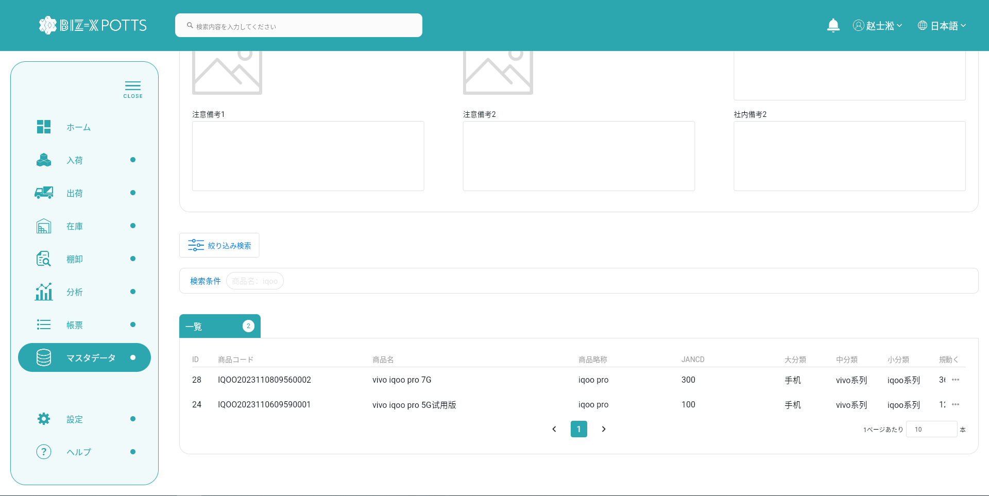
１、画面初期化
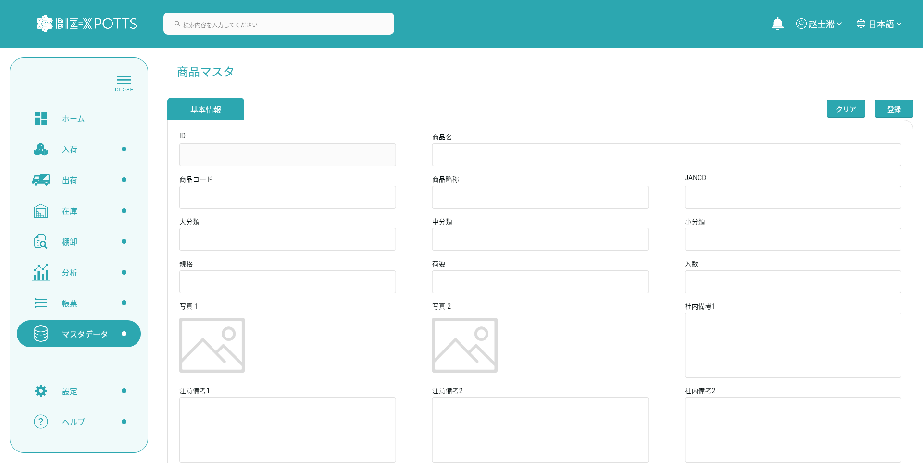

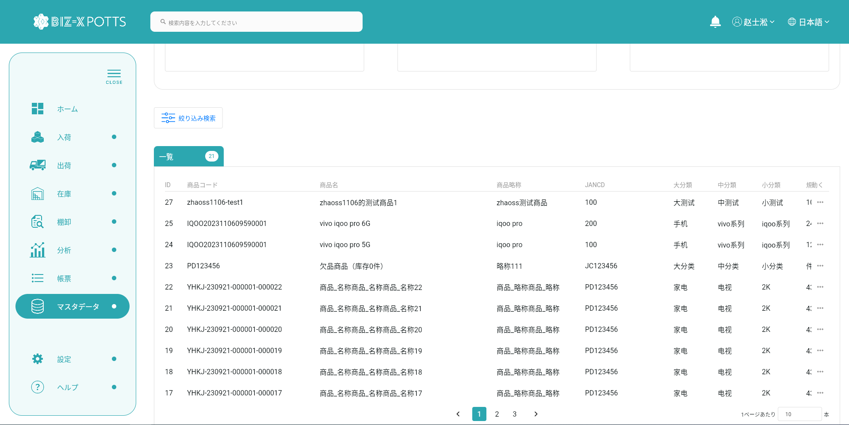

２、画面検索条件
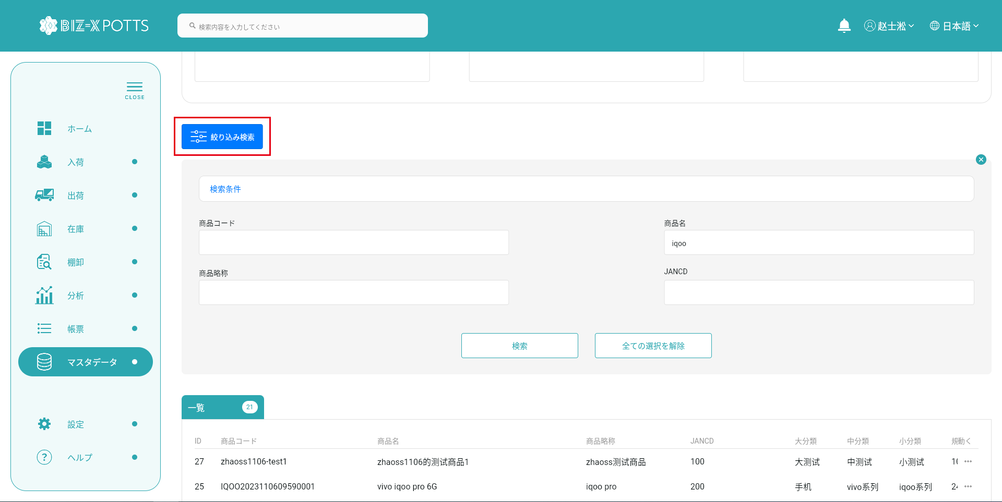

テーブルデータ検索条件に基づいて表示をフィルタする

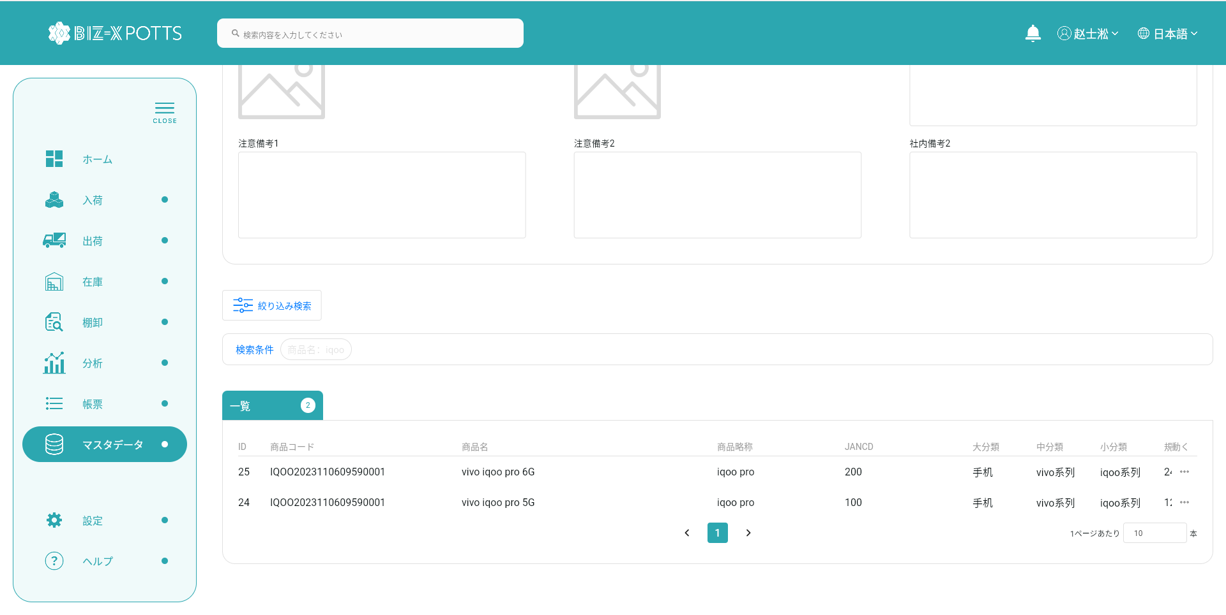

３、登録

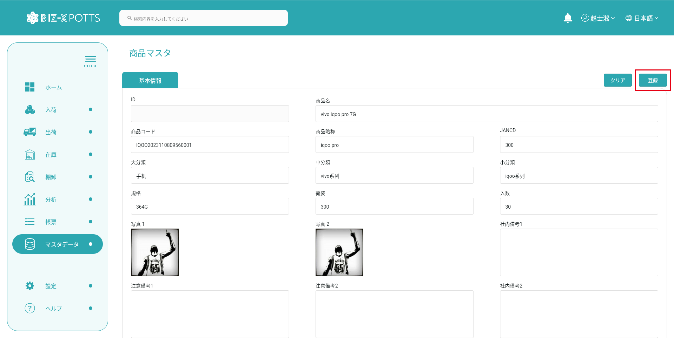

フォーム情報を記入し、商品レコードを作成する

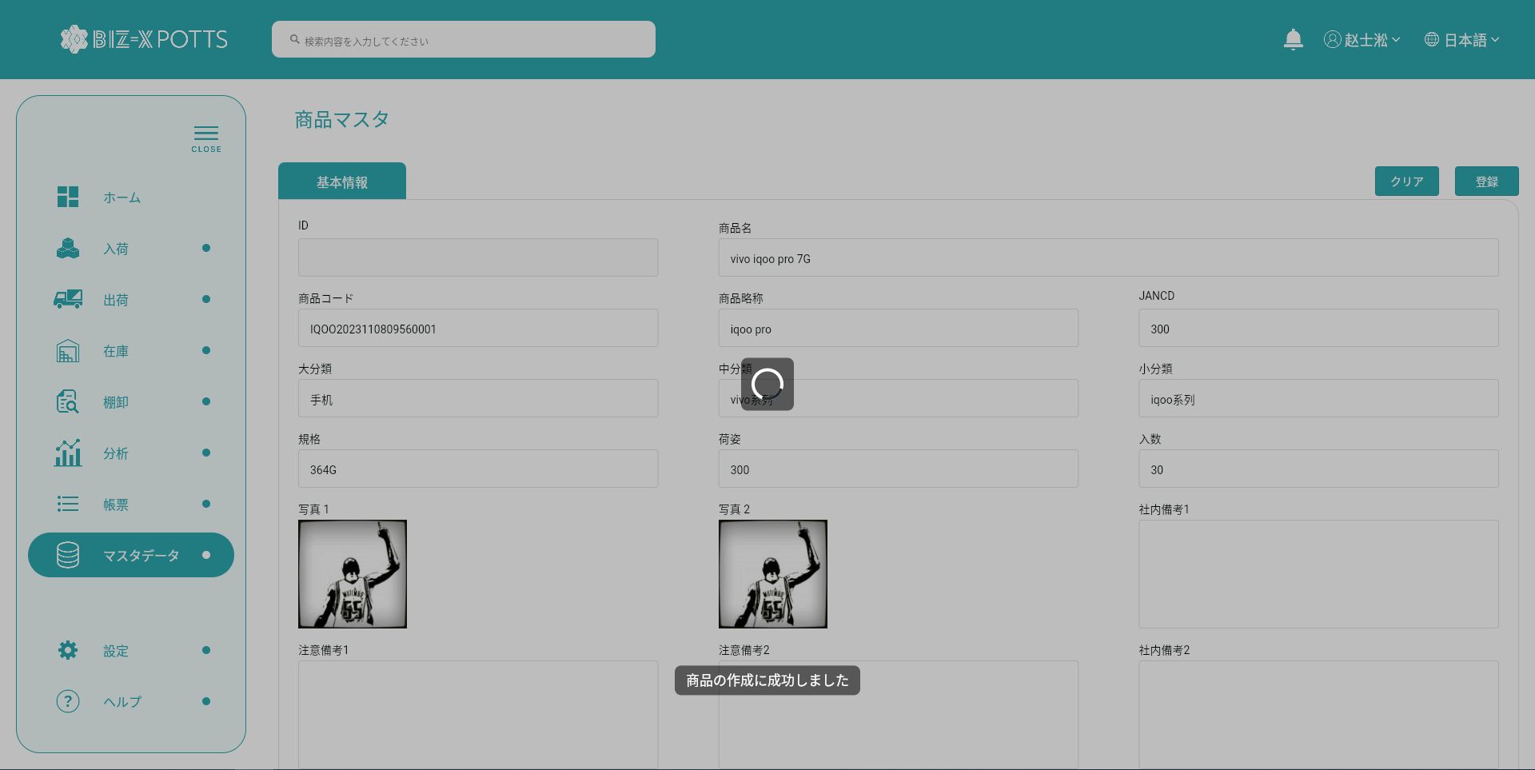

作成に成功すると、フォームが空になり、作成されたレコードがテーブルに表示されます

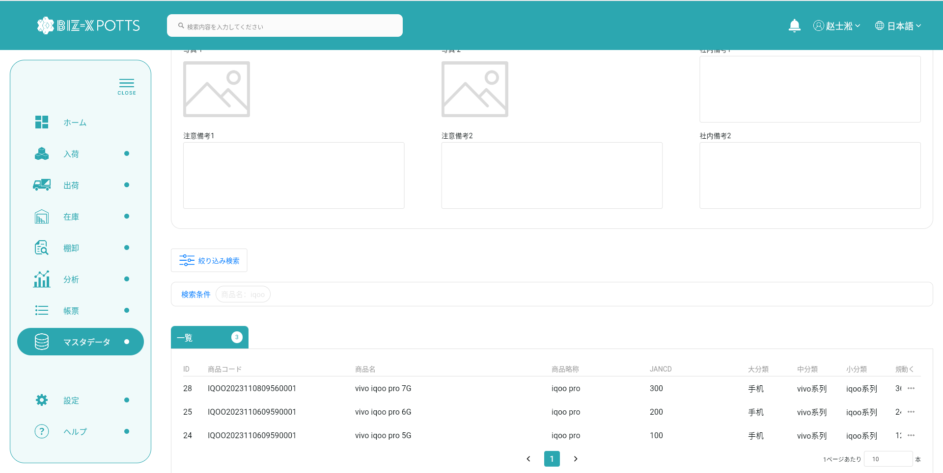

４、明細
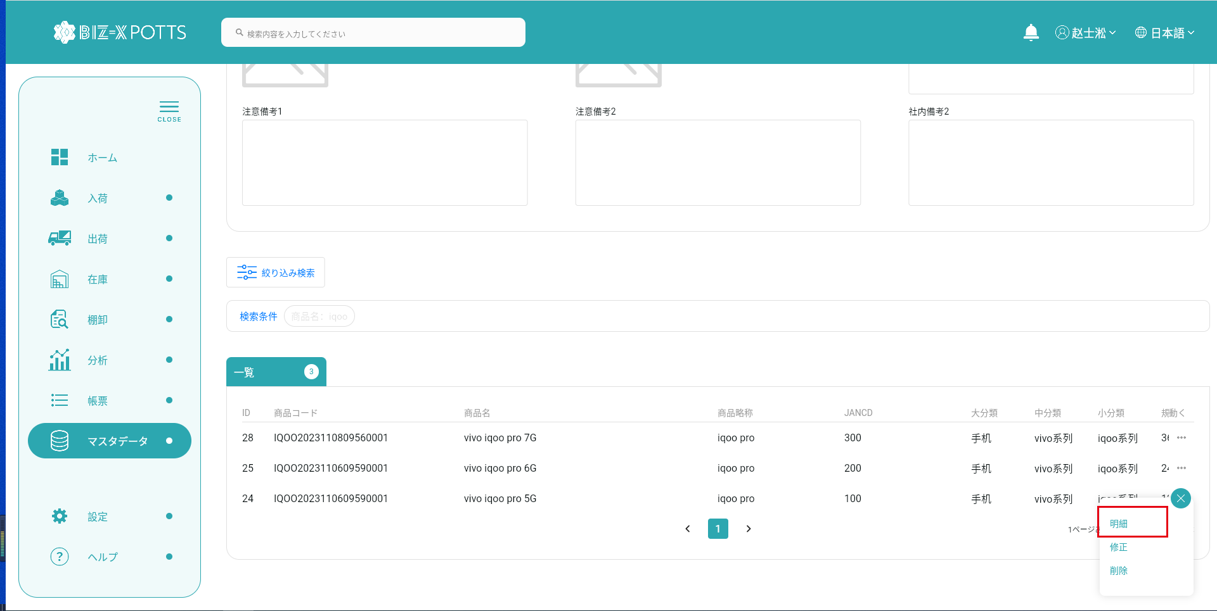

詳細を表示する場合、作成ボタンはクリックできず、フォーム情報は変更できません

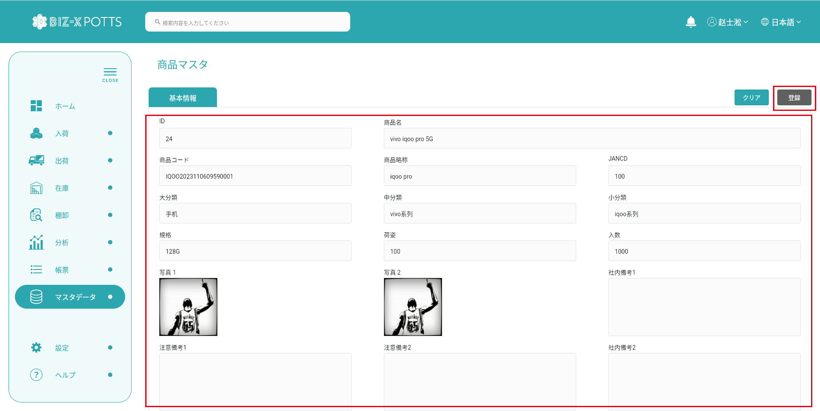

5、修正
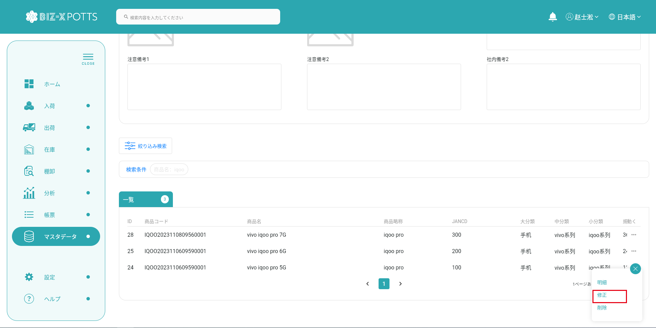

変更するデータを選択するとフォームに表示されます



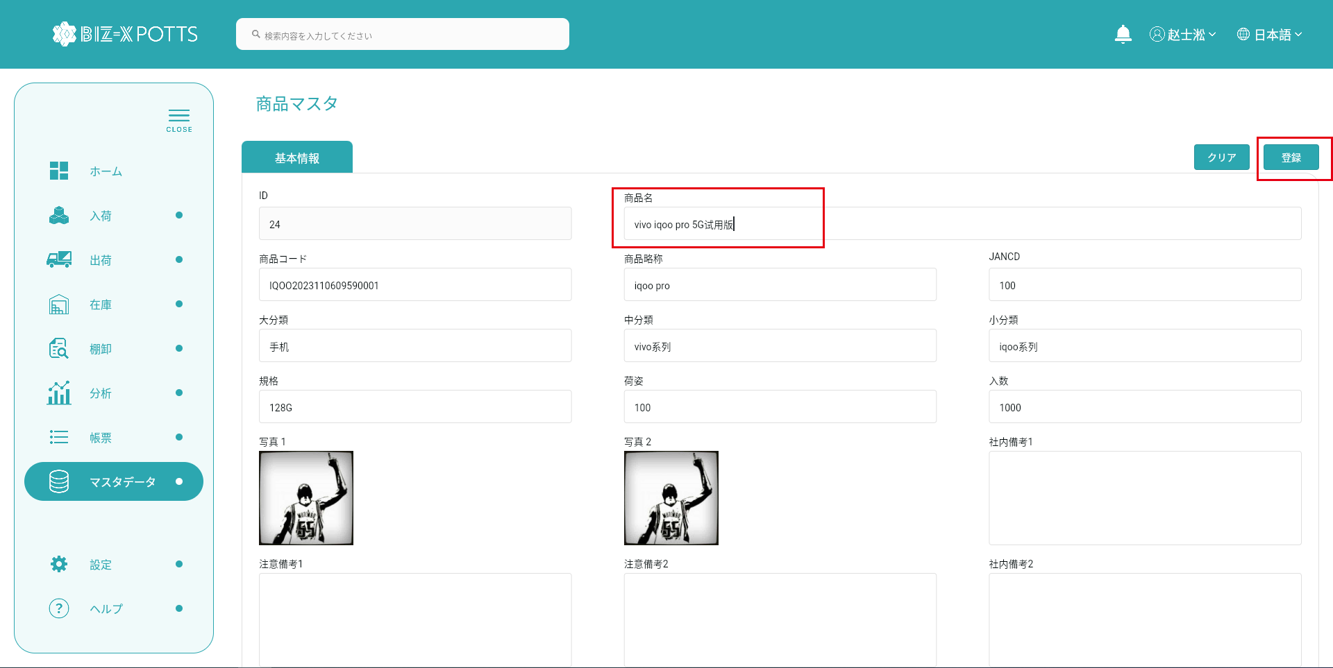

フォーム情報の修正が完了したらボタンをクリックして送信



提出が完了すると表に修正された商品記録が表示されます



6、削除


削除ボタンをクリックして、二次確認ポップアップ

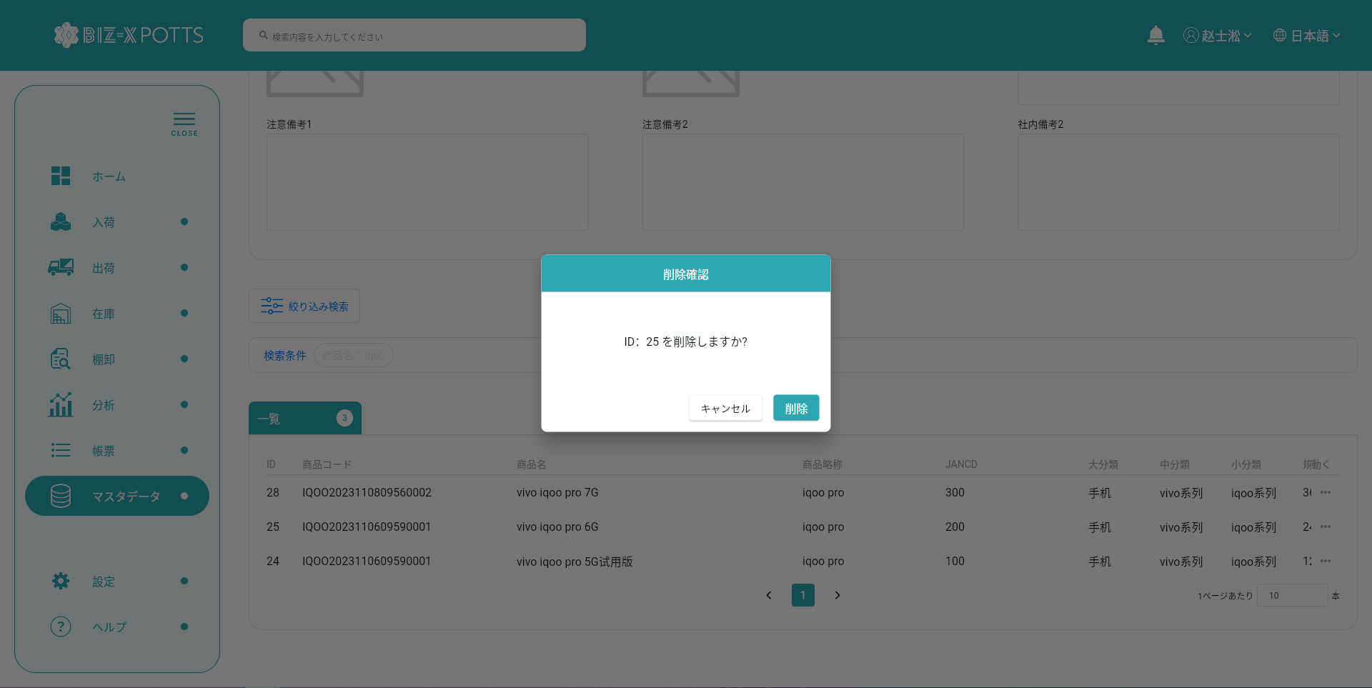

二次確認後、削除操作を実行する

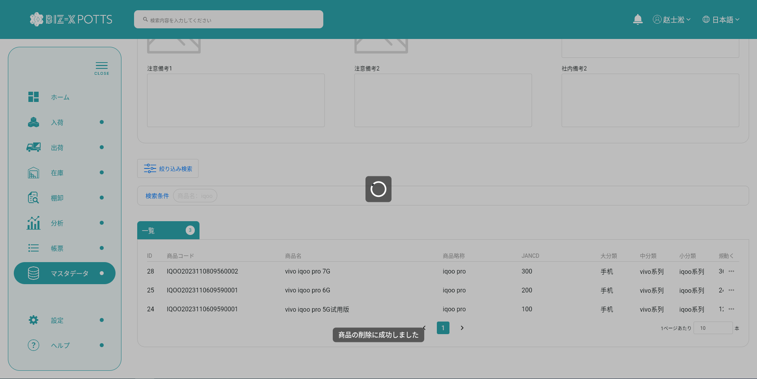

削除の実行が完了しました。削除された商品レコードは表には表示されません

